Badges et lecteurs
Référence(s) Lecteurs/enroleurs déployés | Marque | Technologie(s) à lire | Badge de conf | Commentaires

Type de badge utilisé | Qté livré | Numéro sérigraphié (obligatoire) | Date de remise | Commentaires

Version SECARD utilisé |  |  |  |  | CP1000
Version SCB |  |  |  |  | Version ASURE ID
Numéro d'identification SECARD |  |  |  |  | Encoder Engine ID
Port communication série |  |  |  |  | cle d'authentification
Vitesse | 38400 |  |  |  | cle privé
Clé entreprise SCB - Lecteurs | FFFFFFFFFFFFFFFFFFFFFFFFFFFFFFFF |  |  |  | clé de canal sécurisé
 |  |  |  |  | Passphrase
Encodage DESFIRE - Numéro AID |  |  |  |  | Clé (partie Badge) Maitre
Clé Maitre Carte (CMK) |  |  |  |  | Clé Applicaiton/Fichier
Clé Maitre Application (AMK) |  |  |  |  | Clé Lecture
Clé Fichier 1 |  | ID Clé |  |  | Clé Ecriture
Clé d'ecriture Fichiier 1 |  | ID Clé |  |  | Clé Lecture/Ecriture
Clé Fichier 2 |  | ID Clé
Clé d'ecriture Fichiier 2 |  | ID Clé
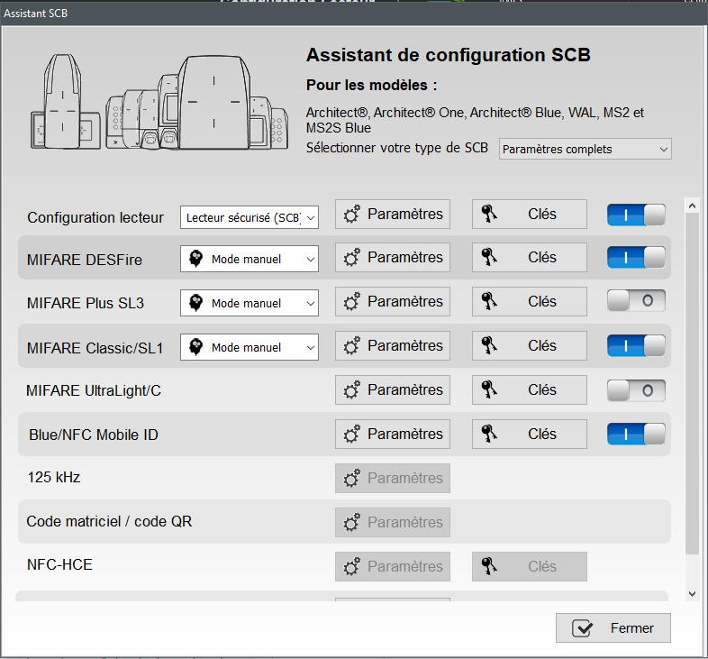
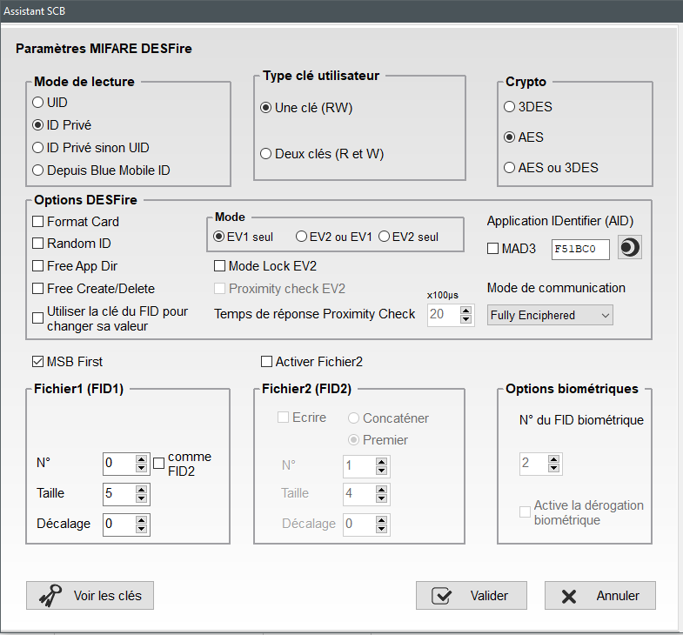

 |  |  |  | Asure

